提出資料フロー
コンプライアンス審査会議 提出フロー

第一に！
報告議案を含む全ての議案はコンプライアンス審査会議を通過しなければなりません。

第二に！
報告議案、審議議案は議案本文にコンプライアンス確認番号を記載し理事会へ上程しなければなりません。

コンプライアンス審査会議へ提出するためには・・・
協議クール
①議案本体に「kisoku」フォルダを作成します。

②中には必ず規則様式０１受付表と規則様式０２コンプライアンスチェックシート、各種様式をPDFで格納します。

③規則様式０１、規則様式０２の記載をしてください。
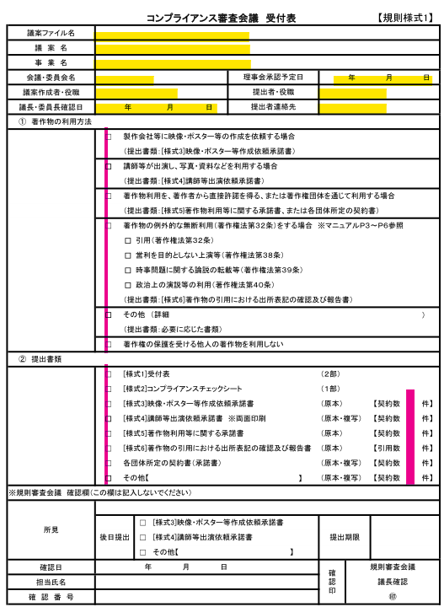

 |  |  | ＊注１：著作権物の利用方法には必ずどれか １つ以上のチェックが付きます

 |  |  | ＊注２：提出書類の契約件数にも忘れず記載 してください

 |  |  | ＊注３：kisokuファルダ内には下記ファイル名 で各種様式を保存してください。

 |  |  |  | 01uketuke
 |  |  |  | 02konpuracyekku
 |  |  |  | 03eizou.posuta
 |  |  |  | 04kousisyoudakusyo
 |  |  |  | 04-2 naidakusyo
 |  |  |  | 05cyosakukenriyou
 |  |  |  | 06cyosakukeninyou
 |  |  |  | 07uketuke
 |  |  |  | 10syuzaiirai
 |  |  |  | 11syussekiirai
 |  |  |  | 12syouzouriyou

 |  |  | ＊注４：協議クールで講師等承諾書が取得で きていない場合は、必ず様式４－２、打合せ経過等報告書を作成し、「04-2 naidakusyo」という名前でPDF化した上で格納してください。

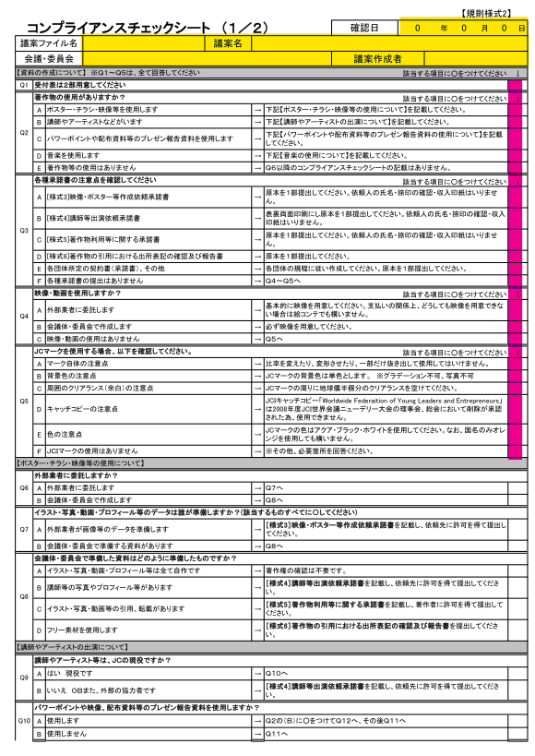

 |  |  | ＊注５：コンプライアンスチェックシート黄色の 部分は０１受付表とリンクしています。

 |  |  | ＊注６：Q1～Q5はすべての議案でチェックし てください。

④格納後コンプライアンス審査５日前に上程してください。
⑤議案確認後、規則審査会議内では事前審査を行い各委員会にお送りします。
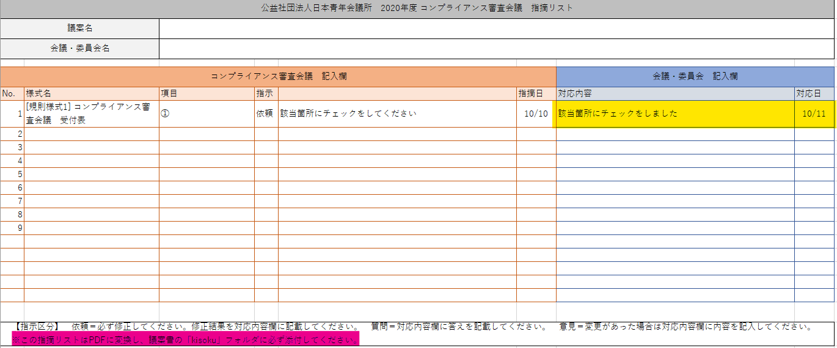

＊注７：議案本文、指摘リストへ対応を記載してください。 | ＊注６：PDF化しkisokuフォルダへ格納してください。
⑥各事項、適切にご対応いただき担当VCの確認を得てください。
⑦－１常任理事会へ上程をお願いします。
⑦－２契約書関連資料を各グループ担当事務局と協議の上、必要とあれば日本ＪＣ顧問弁護士の確認をいただいてください。

報告議案・審議クール
①～⑤までは協議クールと同じです。
⑥コンプライアンス審査会議当日、下記資料を印刷または原本を持参してください。
Ｆ議案においては、様式３以降の原本提出は不要です。Kisokuフォルダ内に格納してください。
また、Ｆ議案上程時には成果物の提出をお願いします。
規則様式１または規則様式７ 受付表 |  | 原本２部
規則様式２ コンプライアンスチェックシート |  | 原本１部
規則様式３ 映像・ポスター等作成依頼承諾書 |  | 原本１部
規則様式４・財政様式５ 講師等出演依頼承諾書 |  | 原本１部 | コピー１部 | 必ず両面印刷で印をもらう事！
規則様式４（別表） 講師出演依頼に伴うマイナンバーの提出について |  | 原本１部 |  | 取扱厳重注意！
規則様式５ 著作物利用等に関する承諾書 |  | 原本１部
規則様式６ 著作物の引用における出所表記の確認及び報告書 |  | 原本１部
規則様式１０ 取材依頼承諾書 |  | 原本１部
規則様式１１ 出席依頼契約書 |  | 原本１部 | コピー１部 | コピーも必ず両面印刷で！
規則様式１２ 肖像の使用に係る承諾書 |  | 原本１部

⑦コンプライアンス審査会議通過後コンプライアンス確認番号を発行します。
⑧－１コンプライアンス確認番号を議案へ記載後、常任理事会へ上程してください。
⑧－２契約書関連資料を各グループ担当事務局と協議の上、必要とあれば日本ＪＣ顧問弁護士の確認をいただいてください。

【様式3】映像・ポスター等作成依頼承諾書
 |  | 【規則様式3】
映像・ポスター等作成依頼承諾書

年 月 日
捨印
東京都千代田区平河町２－１４－３
公益社団法人 日本青年会議所
担当 会議・委員会
議長・委員長

今般 □ ポスター ・ □ 映像 ・ □ ホームページ ・ □ その他 作成依頼につき、下記及び裏面記載の各条項を了知の上、その作成を承諾致します。

 | 住所・本店

 | 氏名・商号
 |  |  | 印

１．受託内容 タイトル：〔 〕（タイトル名等を記入）
□ ポスターの作成
サイズ ： □ Ａ４ ・ □ Ａ３ ・ □ その他 〔 〕
□ 映像の作成
映像種別： □ アニメーション ・ □ その他 〔 〕
収録時間： 〔 ： 〕
収録媒体： □ ＤＶＤ ・ □ ＣＤ－ＲＯＭ ・ □その他〔 〕
□ ホームページの作成
□ その他： 〔 〕 （ 具体的な内容を記入 ）

上記対象物の必要数 〔 個 〕

２．納入方法
期 日 ：２０２０年 月 日 まで。
納入場所 ：公益社団法人 日本青年会議所事務局
担当会議・委員会指定場所 〔 〕

３．対価（本件受注に伴う一切を含んだ対価とします）及び支払期日
金 円（消費税込み） ２０２０年 月 日まで。

注１ 納入後、速やかに納入物を検査願います。万一、納入物に瑕疵がある場合や、企画意図に合致しない場合、速やかにその旨のご通知と、必要な対応を指示ください。指示された対応を速やかに実施致します。

注２ 本件受注にあたり、納入物につき第三者の著作権、その他第三者の権利を侵害しないものであることを保証致します。

注３ 納入物の著作権（著作権法第２７条及び第２８条に規定する権利を含む。）及び納入物の所有権は、対価の完済により公益社団法人 日本青年会議所に移転することとします。

注４ 本件受注につき、公益社団法人 日本青年会議所理事会での審議可決をその条件とする旨に異議ありません。

以上

【様式4】【財審様式5】講師等出演依頼承諾書
※最重要
必ず両面印刷にて
印紙貼付は事務局がおこないます。
（協議会の場合は財特委員長または財政局長）
協議会の場合は協議会の実情に応じた委員会名に変更してください
 |  |  |  |  |  |  |  | ［財審様式5］
 |  |  |  |  |  |  |  | ［規則様式4］ | 謝礼金等内訳 金額入力欄
 |  |  |  |  |  |  |  |  | １．個人契約用（３．その他も含む）
公益社団法人 日本青年会議所 |  |  |  |  |  |  | 年 月 日 |  | ①源泉所得税グロスアップ計算（手取額から支払金額を逆算する方法）
会議・委員会 宛 |  |  |  |  |  |  |  |  | 差引手取支給額 | 消費税込支払金額 | 源泉所得税額
 |  |  |  |  |  |  |  | 印紙貼付欄
講師等出演依頼承諾書
 |  |  |  |  |  |  |  |  | ②支払金額から手取り額を計算する方法
公益社団法人 日本青年会議所からの講演等の依頼について、日本青年会議所の理事会審議の可決を条件として、下記及び裏面記載の各条項を了知し、承諾致します。 |  |  |  |  |  |  |  |  | 消費税込支払金額 | 差引手取支給額 | 源泉所得税額

協議会の場合は協議会名に変更してください
操作2 契約の種別、計算方法に応じた入力欄に金額を入力してください。
記 |  |  |  |  |  |  |  |  | 2．法人契約用
事業名称 |  |  |  |  |  |  |  |  | 消費税込支払金額
実施日 |  | 年 月 日（ ）
時 間 |  | ： ～ ： （ 分間）
場 所 |  |  |  |  |  |  |  |  | 注！！
出演者 |  |  |  |  |  | テーマ［ ] |  |  |  | 契約種別、計算方法に応じた欄に金額を記入してください。
出演者と契約者（本承諾者）との関係 本人 ・ 契約者に所属する者 ・ 契約者から出演委託を受けた者 |  |  |  |  |  |  |  |  |  | 計算結果が謝礼金等内訳に自動的に反映されます。

操作1 ドロップダウンリストになっています。契約種別を選択してください
３つのうちからいずれか選択して○を付けてください
講演等の形式 |  |  | １．講演 | ２．対談 | ３．パネルディスカッション |  | ４．その他( ) |  | 貼付収入印紙一覧表
契約の種別 |  |  | １．個人契約 |  |  |  |  |  | 支払金額 | 印紙税額
 |  |  |  |  |  |  |  |  | 0円 | 200円 | 未記載及び0円
 | 謝礼金等内訳 |  |  |  |  |  |  |  | 1円 | 非課税 | 1円以上
 |  | ⅰ.謝礼金（消費税込支払金額） |  |  |  |  | 円 |  | 10,000円 | 200円 | １万円以上
右のシートからリンクしています
 |  |  |  | （うち消費税 |  |  | 円） |  | 1,000,000円 | 200円 | １００万円以下
 |  |  |  | （源泉所得税 |  |  | 円 ※1） |  | 1,000,001円 | 400円 | １００万円超
 |  | 差引手取支給額 |  |  |  |  | 円 |  | 2,000,000円 | 400円 | ２００万円以下
 |  |  |  |  |  |  |  |  | 2,000,001円 | 1,000円 | ２００万円超
 |  | ⅱ.交通費 |  | １．謝礼に含む |  | 2．謝礼に含まない ※2） |  | 3．掛からない | 3,000,000円 | 1,000円 | ３００万円以下
 |  |  |  |  |  |  |  |  | 3,000,001円 | 2,000円 | ３００万円超
 |  | ⅲ.宿泊費 |  | １．謝礼に含む |  | 2．謝礼に含まない ※2） |  | 3．掛からない | 5,000,000円 | 2,000円 | ５００万円以下
交通費と宿泊費は、謝礼に含むか含まないかを明らかにします
 |  |  |  |  |  |  |  |  | ※印紙税額は、消費税課税前の金額にて算出します。
 |  | ※1 個人契約の場合は原則として源泉所得税が適用となり、税金は差引きの上、日本ＪＣから納付します。 |  |  |  |  |  |  | ※様式６は印紙税法上の２号文書（請負に関する契約書）に該当します。
 |  | ※2 講師の交通費、宿泊費を上記謝礼に含まない場合で本会計から交通費、宿泊費金を支出する場合は、必要な費用を、別途、講師関係費で予算計上してください。 |  |  |  |  |  |  | ※契約形態が個人で源泉が発生する場合にはマイナンバーに関する書式
 |  |  |  |  |  |  |  |  | (規則様式4別表)が必要となりますが、絶対にデータ化したり、参考資料
 |  |  |  |  |  |  |  |  | として議案書へ添付してはいけません。
 |  |  |  |  |  |  |  |  | また、マイナンバー取得後に、万が一、講師が変更になった場合は、
 |  |  |  |  |  |  |  |  | 本会事務局において破棄して下さい。担当委員会は、本会事務局で
 |  | 支払総額 |  |  |  |  |  |  | 破棄されたことを確認して下さい。
 |  |  |  |  |  | 円（源泉所得税を除く謝礼＋実費立替）

契約が法人であれば振込口座も法人であることを確認します
 |  | お支払口座
 |  | ■金融機関名
 |  | ■支店名
 |  | ■普通・当座 |  | ■口座番号
 |  | ■口座名義人
 |  | ■口座名義人フリガナ

 | 支払予定日 |  |  | 年 月 日

 | 注１ | 本件出演依頼に際し、公益社団法人 日本青年会議所において作成した下記成果物の権利については、公益社団法人 日本青年会議所に帰属するものとしてその利用を承諾致します。

 | （１） | 講演等出演に関する事前広報について、新聞、テレビ、ラジオ等の各種広告媒体並びに公益社団法人 日本青年会議所ホームページ及び広報誌への指定を受けた写真の掲載 及び講演要旨、講師プロフィールの掲載

 | （２） | 講演中の講師の写真撮影
 |  |  |  |  |  |  |  | （裏面に続く）

 |  |  |  |  |  |  |  | ［財審様式5］
 |  | 講師等出演依頼承諾書 裏面 |  |  |  |  |  | ［規則様式4］

 | （３） | 講演の録音、録画、及び他会場への同時中継、並びに公益社団法人 日本青年会議所ホームページ他、インターネットを利用した同時無償配信（但し、公益社団法人日本青年会議所が指定した者の利用も含む事とします）

 | （４） | 講演内容の文章化、または要旨の作成
 | （５） | 文章化済み講演、要旨作成済み講演、または講師が講演にて自ら使用した資料、その他講演中撮影された写真につき、広報誌への掲載、複製、または貸与

 | （６） | 前項（５）につき、公益社団法人 日本青年会議所ホームページ他、インターネットを利用した無償配信（但し、公益社団法人 日本青年会議所が指定した者の利用も含む事とします）

 | （７） | 録音・録画済みの講演（以下、単に録画物とする）、講師が講演にて自ら使用した資料、その他講演中に撮影された写真の複製、及び無償での貸与

 | （８） | 録画物の無償上映、及び出演者が講演にて自ら使用した資料の視聴者あての複製、配布
 | （９） | 録画物、出演者が講演等にて自ら使用した資料、及び講演等で撮影した画像・動画につき、公益社団法人 日本青年会議所ホームページ他、インターネットを利用した無償配信（ただし、公益社団法人 日本青年会議所が指定した者の利用も含む事とします）

 | （10） | 公益社団法人 日本青年会議所ホームページ他、インターネットを利用した各種配信につき、この配信期間については、２年間の配信とします。ただし、期間満了後、出演者（契約者）より申し出がない限り、公益社団法人 日本青年会議所ホームページ他、インターネットを利用した配信を終了するまでの間、継続して公開することに異議ありません。

 | 注２ | 出演者が講演等で使用した資料のみを利用する場合（文章化したもの、録音・録画、または録画物とあわせて利用しない場合）は、注１の規定と異なり、別途許諾を得るものとします。また、類型のなき利用態様については別途協議の上、利用の可否・対価等につき決するものとします。

 | 注３ | 公益社団法人 日本青年会議所（インターネットを利用する配信の場合は、公益社団法人 日本青年会議所の指定する者も含む）が、講演等の文章化・要旨の作成等を行うときには、事前に内容確認を行うものとします。なお、上記（３）中の公益社団法人 日本青年会議所が指定した者は下記のとおりとします。

Twitter (http://twitter.com/) | Twitter (http://twitter.com/) |  |  |  |  | LINE (http://line.me/ja/)
Facebook (http://www.facebook.com/) | Facebook (http://www.facebook.com/) |  |  |  |  | e-みらせん (http://e-mirasen.jp/)
Youtube (http://www.youtube.com/) | Youtube (http://www.youtube.com/) |  |  |  |  | ニコニコ生放送 (http://live.nicovideo.jp/)
Ustream (http://www.ustream.tv/) | Ustream (http://www.ustream.tv/) |  |  |  |  | Instagram （http://www.instagram.com/）

 | 注４ | 本件、出演依頼の内諾にあたり、講演の内容が第三者の著作権、その他第三者の権利を侵害するものでないことを保証します。また、第三者が著作権等を有する著作物等を講演において使用する場合は、事前にその内容を明らかにし、講師において当該許諾者の許諾を受けた上で講演を行うものとします。

 | 注５ | 源泉所得税発生時、税務書類作成事務の為、契約者は公益社団法人 日本青年会議所へマイナンバーを提供するとともに、公益社団法人 日本青年会議所は、取得したマイナンバーを適切に管理・保管・破棄し、税務書類作成事務以外に使用しないものとします。また、マイナンバー取得後に、講師が変更になった場合は、本会事務局において様式４別表を破棄させていただきます。

 | 注６ | 講師より提供された個人情報については、公益社団法人 日本青年会議所個人情報管理規程により、厳格に管理願います。

 | 注7 | 本承諾書記載の事業実施日３０日前を経過後の貴団体都合によるキャンセルの場合は、謝礼金の1０％相当額（源泉所得税額・消費税額を除く）を違約金として申し受けます。

 | 注８ | 当事者双方の責めに帰することができない事由（新型コロナウイルス感染拡大防止のための開催自粛を含む）によって依頼した講演等が実施できなくなったとき又は履行が中途で終了したときには、次の各号に掲げる場合の区分に応じ、それぞれ当該各号に定める割合を謝礼金の金額（源泉所得税及び消費税額を除く）に乗じた額をお支払いします（小数点以下の金額については切り捨てにて計算させていただきます）。

 |  | （１） | 事業実施日６１日前まで |  |  | ０割
 |  | （２） | 事業実施日６０日前から３１日前 |  |  | １割５分
 |  | （３） | 事業実施日３０日前から７日前 |  |  | ３割
 |  | （４） | 事業実施日６日前から事業当日 |  |  | １０割

 | 注９ | 契約者（本承諾者）と出演者が異なる場合、契約者は本承諾書面の内容を出演者に通知します。

 | 注１０ | 同意できない条項又は内容の変更がある場合は、二重線で削除のうえ、訂正印を押印ください。

※要確認！！
法人契約では法人の記名・捺印、個人契約は自書による署名・捺印
契約者
住所 | 住所

 | 署名捺印 |  |  |  |  | 印
電話番号

